MÁQUINAS
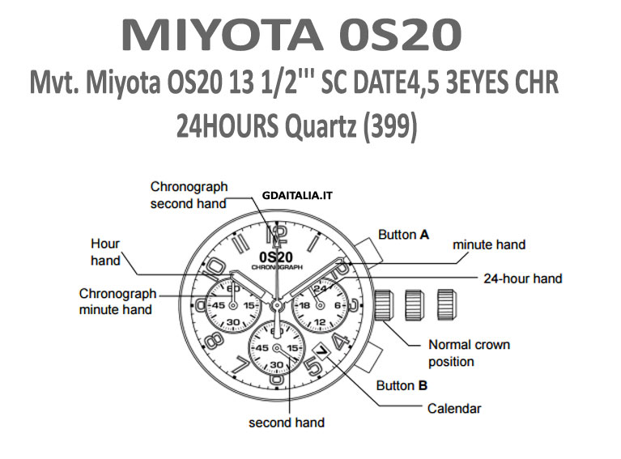
MÁQUINAS RELÓGIOS
 | CUSTO
MÁQUINA MIYOTA (2405) C/ CALENDÁRIO NO 3 | R$ 20.00
MÁQUINA MIYOTA ( 1 L12 ) C/ CALENDÁRIO NO 3 | R$ 30.00
MÁQUINA MIYOTA ( 1 L22 ) S/ CALENDÁRIO | R$ 24.00
MÁQUINA MIYOTA ( 1 L32 ) S/ CALENDÁRIO | R$ 17.00
MÁQUINA MIYOTA ( 6 L32 ) S/ CALENDÁRIO
MÁQUINA MIYOTA (1M12) C/ CALENDÁRIO | R$ 25.00
MÁQUINA MIYOTA (1M15) C/ CALENDÁRIO 6 | R$ 20.00
MÁQUINA MIYOTA (6 L12E) C/ CALENDÁRIO 3
MÁQUINA MIYOTA (1S13 ) C/ (CALENDARIO NO 3) | R$ 24.00
MÁQUINA MIYOTA (VJ 22B)C/ (CALENDARIO NO 6) | R$ 20.00
MÁQUINA MIYOTA (VX 32)C/ (CALENDARIO NO 3) | R$ 22.00
MÁQUINA MIYOTA (VX 43E)C/ (CALENDARIO DUPLO 3) | R$ 22.00
MÁQUINA MIYOTA (VX 12 E)C/ (CALENDARIO NO 3) | R$ 20.00
MÁQUINA MIYOTA (VX 3N/VX3R ) | R$ 50.00
MÁQUINA (VX 3-J) MULTIFUNÇÃO) | R$ 70.00
MÁQUINA MIYOTA C/ DIGITAL ( T206-02 ) | R$ 60.00
MÁQUINA MIYOTA C/ DIGITAL ( T 480) | R$ 90.00
MÁQUINA MIYOTA (2015) C/ CALENDÁRIO NO | R$ 18.00
MÁQUINA MIYOTA (2115) C/ CALENDÁRIO NO 3 | R$ 25.00
MÁQUINA MIYOTA (2115) C/ CALENDÁRIO NO 6 | R$ 25.00
MÁQUINA MIYOTA (2315) C/ CALENDÁRIO NO 3 | R$ 19.00
MÁQUINA MIYOTA (2305) C/ CALENDÁRIO DUPLO | R$ 17.00
MÁQUINA MIYOTA (2415/3) C/ CALENDÁRIO NO 3 | R$ 21.00
MÁQUINA MIYOTA (GL10/3) C/ CALENDÁRIO NO 3 | R$ 30.00
MÁQUINA MIYOTA (GM 00) C/ CALENDÁRIO DUPLO NO 3 | R$ 25.00
MÁQUINA MIYOTA (GM 10) C/ CALENDÁRIO NO 6 | R$ 23.00
MÁQUINA MIYOTA (GM 15) C/ CALENDÁRIO NO 6 | R$ 19.00
MÁQUINA PRETA (SL 28) C/ CALENDÁRIO NO 6 OU (2035) | R$ 12.00
MÁQUINA ORIENT (VJ 32 /3) CALENDÁRIO NO 3 | R$ 20.00
MÁQUINA CASIO (VJ 52A/3) CALENDÁRIO NO 4 | R$ 20.00
MÁQUINA (VJ 76 A) CALENDÁRIO NO 12 | R$ 45.00
MÁQUINA PUMA(RONDA 515) CALENDÁRIO NO 3 | R$ 37.00
MÁQUINA INVICTA(RONDA 5040.D) CALENDÁRIO NO 3 | R$ 180.00
MÁQUINA BULOWA(RONDA 705) CALENDÁRIO NO 6 | R$ 45.00
MÁQUINA OAKLAY(RONDA 715) CALENDÁRIO NO 4 | R$ 45.00
MÁQUINA (RONDA 763) SEM CALENDÁRIO | R$ 19.50
MÁQUINA FERRARI (MIYOTA JS 50) | R$ 97.00
MÁQUINA SEIKO(VX11) | R$ 15.00
MÁQUINA SEIKO (RONDA 751 MÁQUINA PEQUENA) | R$ 32.00
MÁQUINA ORIENT(VX 42E) CALENDÁRIO NO 3 | R$ 16.00
MÁQUINA ORIENT(VX 43E) CALENDÁRIO NO 3 | R$ 24.00
MÁQUINA MIYOTA (GL 30) | R$ 18.00
MÁQUINA MIYOTA SIMPLES COMUM 2030 | R$ 8.66
MÁQUINA MIYOTA SIMPLES RODA CANOM MÉDIA 2036 | R$ 19.00
MÁQUINA MIYOTA SIMPLES RODA CANOM GRANDE 2039 | R$ 19.00
MÁQUINA MIYOTA (OS20)CRONÓGRAFO ( TECHNOS) | R$ 150.00
MÁQUINA MIYOTA (OS60)CRONÓGRAFO ( SENNA) | R$ 95.00
MÁQUINA MIYOTA (OS10/3)CRONÓGRAFO (SENNA) | R$ 90.00
MÁQUINA MIYOTA (OS00)CRONÓGRAFO CALENDÁRIO DUPLO | R$ 178.00
MÁQUINA (VK 63A)CRONÓGRAFO (SEIKO) | R$ 80.00
MÁQUINA MIYOTA COM DIGITAL (T200) | R$ 80.00
MAQUINA SUIÇA (8162)CRONOGRAFO, CALENDÁRIO 4, SEMANA, SEGUNDO | R$ 120.00
MAQUINA SWATCH (805-121) CALENDÁRIO DUPLO | R$ 58.00
MAQUINA ISA 8171 | R$ 79.00
MAQUINA VX51 A | R$ 15.00
MAQUINA MIYOTA 6 P29 | R$ 45.00
MAQUINA PC 32A/3 (PRETINHA) SL28 | R$ 16.00
MAQUINA PC 21 (PRETINHA) | R$ 4.80
MAQUINA VX51 E | R$ 15.00
MAQUINA SHIOJIRI VX32/3 | R$ 22.00
MAQUINA SHIOJIRI VX52/6 | R$ 15.00
MAQUINA SHIOJIRI VX11 | R$ 24.00
MAQUINA SHIOJIRI VX12 | R$ 19.00
MAQUINA SHIOJIRI VX83 (SÓ TEM COM CALENDÁRIO DUPLO) | R$ 20.00
MÁQUINA MORIOKA (V 701A) OU (VX 51) | R$ 16.00
MÁQUINA EPSON (Y121E) | R$ 9.00
MÁQUINA (JS 25/6) | R$ 62.00
MÁQUINA (VD 53B) | R$ 75.00
MÁQUINA MORIOKA (VD 55A) | R$ 80.00
MÁQUINA (VD 57B) | R$ 104.00
MÁQUINA (VD 75A) | R$ 40.00
MÁQUINA (VD 79 A) | R$ 38.00
MÁQUINA RELÓGIO PAREDE SIMPLES (SEMES) | R$ 3.20

PINO DE RELÓGIO HUBLOT | R$ 12.50

